画面遷移図
メイン画面
登録結果
確認画面
「Todo新規追加」ボタン
押下
「戻る」ボタン
押下
「登録」ボタン
押下
「Todo詳細表示」ボタン
押下
「削除」「戻る」ボタン
押下
「OK」ボタン
押下
「Todoリスト初期化」ボタン
押下
「実行」「戻る」ボタン
押下
初期化実行
確認画面
新規登録画面
詳細画面

画面構成図
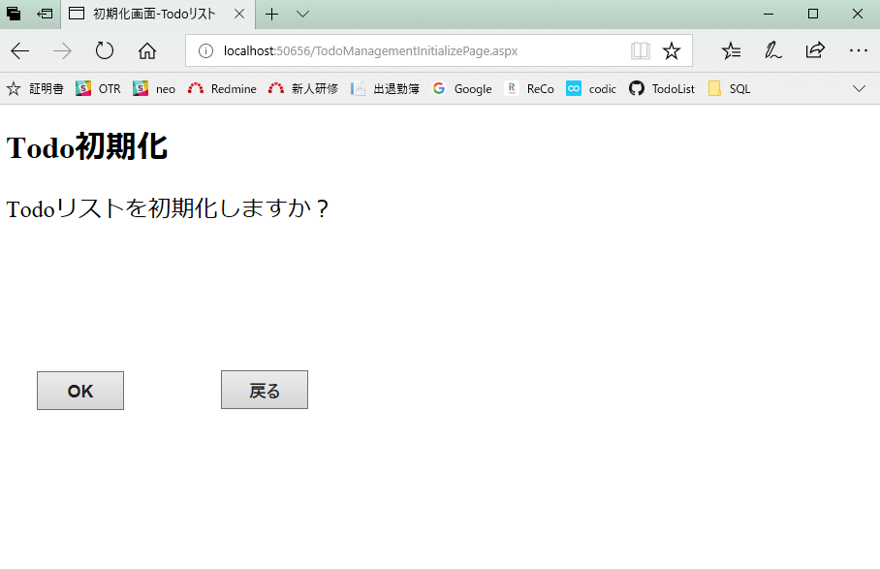
メイン画面
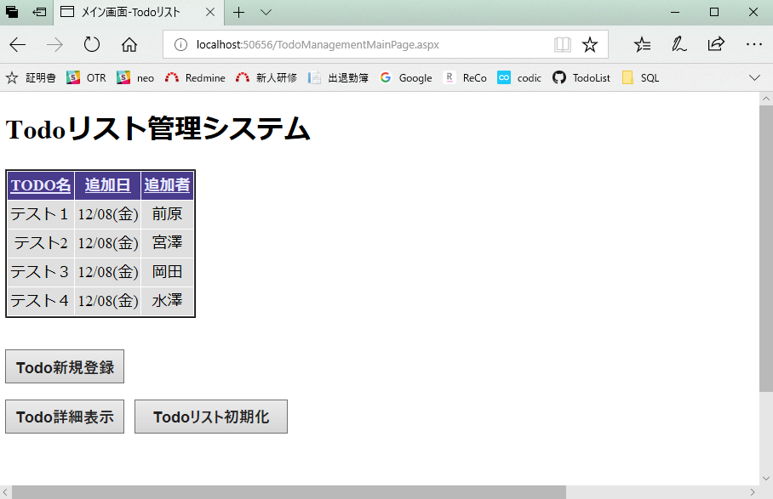
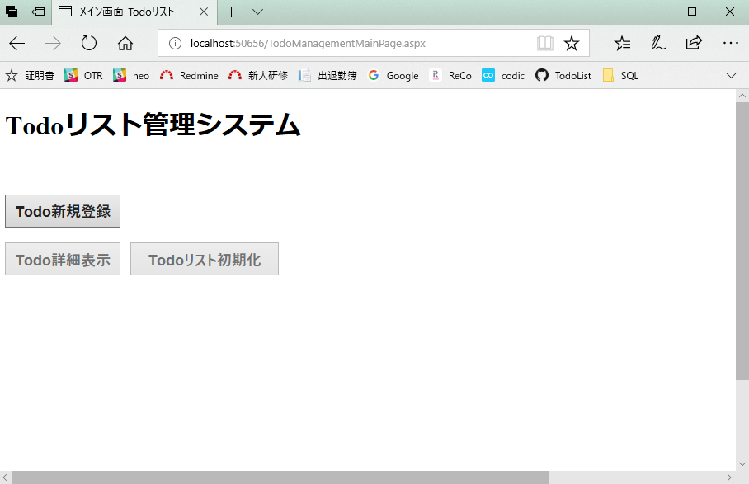

列名を選択することで並び替えが可能。

メイン画面は日付のみの表示となっている。

Todoリストにデータがないと、
ボタンがロックされ、画面遷移ができない。
データ登録後に画面遷移が可能になる。

詳細画面
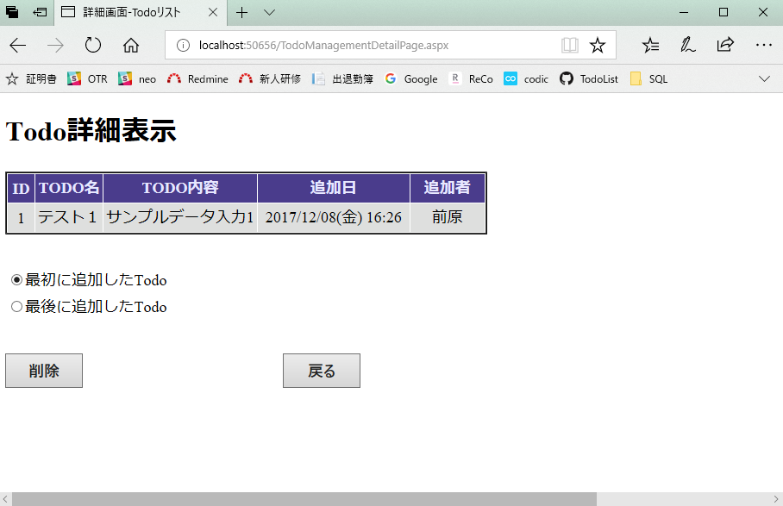


登録画面 | 登録結果確認画面
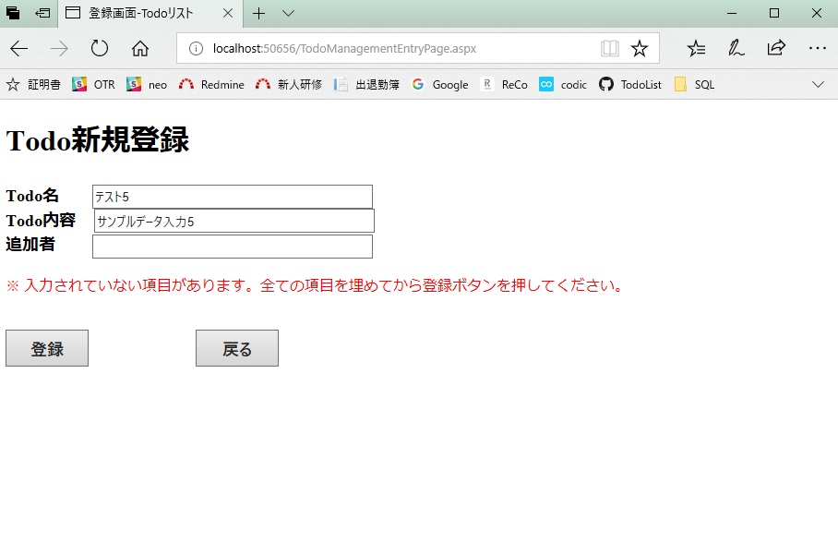
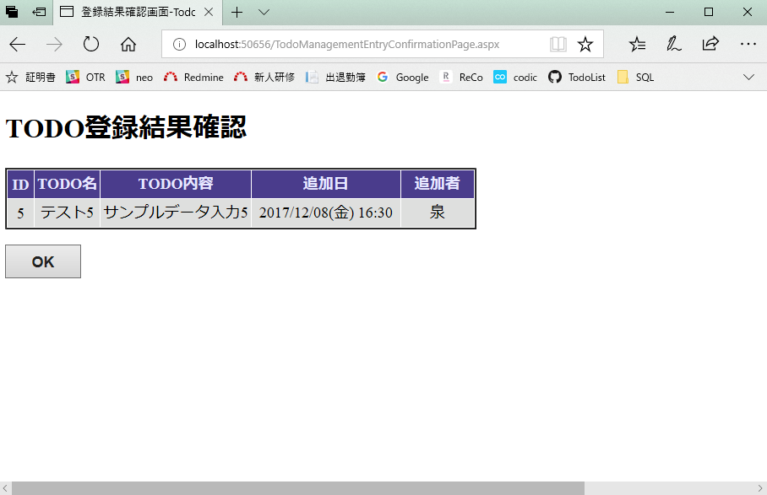

必須項目にデータが入力されないまま
登録ボタンが押されると、警告メッセージが表示され、データ登録も画面遷移もされない。

初期化画面

